PEF 관리보수 및 분배
1. PEF GP 후취 관리보수

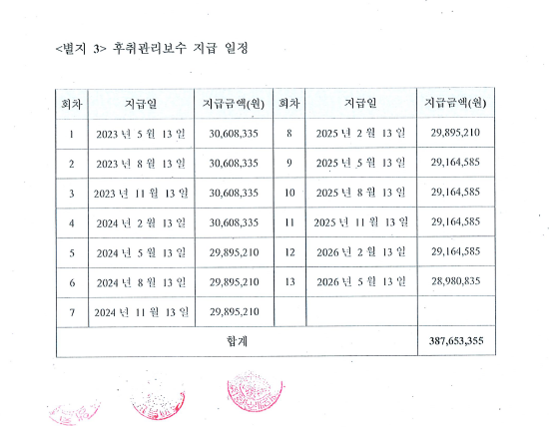
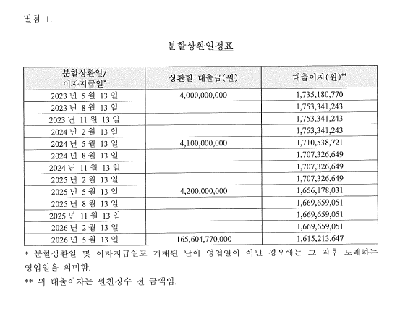
회차 | 지급일 | 지급금액(원) | 회차 | 지급일 | 지급금액(원)
1 | 2023년 5월 13일 | 30,608,335 | 8 | 2025년 2월 13일 | 29,895,210
2 | 2023년 8월 13일 | 30,608,335 | 9 | 2025년 5월 13일 | 29,164,585
3 | 2023년 11월 13일 | 30,608,335 | 10 | 2025년 8월 13일 | 29,164,585
4 | 2024년 2월 13일 | 30,608,335 | 11 | 2025년 11월 13일 | 29,164,585
5 | 2024년 5월 13일 | 29,895,210 | 12 | 2026년 2월 13일 | 29,164,585
6 | 2024년 8월 13일 | 29,895,210 | 13 | 2026년 5월 13일 | 28,980,835
7 | 2024년 11월 13일 | 29,895,210
합계 |  |  |  |  | 387,653,355

2. PEF 사원별 분배
 | PEF 출자 비율 | 67.4% | 32.5% | 0.1%
회차 | 분배일 | 지급금액(원)
 |  | 한국 해양진흥공사 | 에이치엠엠㈜ | 업무집행사원
1 | 2023년 5월 13일 | 3,665,534,084 | 1,768,765,900 | 3,054,612
2 | 2023년 8월 13일 | 979,334,446 | 472,567,799 | 816,112
3 | 2023년 11월 13일 | 979,334,446 | 472,567,799 | 816,112
4 | 2024년 2월 13일 | 979,334,446 | 472,567,799 | 816,112
5 | 2024년 5월 13일 | 3,719,374,856 | 1,794,746,213 | 3,099,479
6 | 2024년 8월 13일 | 953,572,066 | 460,136,426 | 794,643
7 | 2024년 11월 13일 | 953,572,066 | 460,136,426 | 794,643
8 | 2025년 2월 13일 | 953,572,066 | 460,136,426 | 794,643
9 | 2025년 5월 13일 | 3,756,278,236 | 1,812,553,561 | 3,130,232
10 | 2025년 8월 13일 | 932,581,956 | 450,007,864 | 777,152
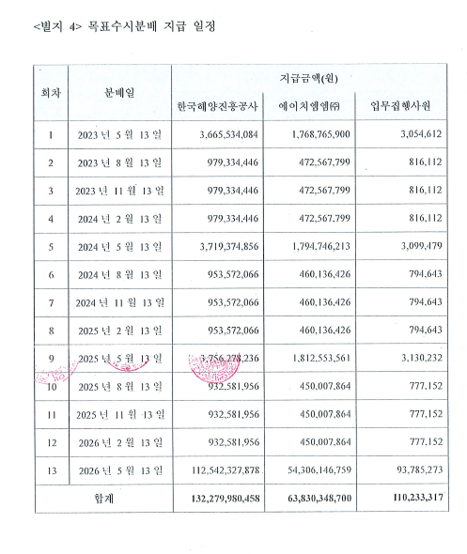
11 | 2025년 11월 13일 | 932,581,956 | 450,007,864 | 777,152
12 | 2026년 2월 13일 | 932,581,956 | 450,007,864 | 777,152
13 | 2026년 5월 13일 | 112,542,327,878 | 54,306,146,759 | 93,785,273
합계 |  | 132,279,980,458 | 63,830,348,700 | 110,233,317

3. PEF 사원별 분배: 출자금 원금 구분
회차 | 분배일 | 한국해양진흥공사 |  |  | 에이치엠엠(주) |  |  | 업무집행사원
 |  | 출자금 분배 | 배당 분배 | 합계 | 출자금 분배 | 배당 분배 | 합계 | 출자금 분배 | 배당 분배 | 합계
1 | 2023년 5월 13일 | 2,696,556,952 | 968,977,132 | 3,665,534,084 | 1,301,195,917 | 467,569,983 | 1,768,765,900 | 2,247,131 | 807,481 | 3,054,612
2 | 2023년 8월 13일 | - | 979,334,446 | 979,334,446 | - | 472,567,799 | 472,567,799 | - | 816,112 | 816,112
3 | 2023년 11월 13일 | - | 979,334,446 | 979,334,446 | - | 472,567,799 | 472,567,799 | - | 816,112 | 816,112
4 | 2024년 2월 13일 | - | 979,334,446 | 979,334,446 | - | 472,567,799 | 472,567,799 | - | 816,112 | 816,112
5 | 2024년 5월 13일 | 2,763,970,876 | 955,403,980 | 3,719,374,856 | 1,333,725,815 | 461,020,398 | 1,794,746,213 | 2,303,309 | 796,170 | 3,099,479
6 | 2024년 8월 13일 | - | 953,572,066 | 953,572,066 | - | 460,136,426 | 460,136,426 | - | 794,643 | 794,643
7 | 2024년 11월 13일 | - | 953,572,066 | 953,572,066 | - | 460,136,426 | 460,136,426 | - | 794,643 | 794,643
8 | 2025년 2월 13일 | - | 953,572,066 | 953,572,066 | - | 460,136,426 | 460,136,426 | - | 794,643 | 794,643
9 | 2025년 5월 13일 | 2,831,384,799 | 924,893,437 | 3,756,278,236 | 1,366,255,713 | 446,297,848 | 1,812,553,561 | 2,359,487 | 770,745 | 3,130,232
10 | 2025년 8월 13일 | - | 932,581,956 | 932,581,956 | - | 450,007,864 | 450,007,864 | - | 777,152 | 777,152
11 | 2025년 11월 13일 | - | 932,581,956 | 932,581,956 | - | 450,007,864 | 450,007,864 | - | 777,152 | 777,152
12 | 2026년 2월 13일 | - | 932,581,956 | 932,581,956 | - | 450,007,864 | 450,007,864 | - | 777,152 | 777,152
13 | 2026년 5월 13일 | 111,708,087,373 | 834,240,505 | 112,542,327,878 | 53,903,592,555 | 402,554,204 | 54,306,146,759 | 93,090,073 | 695,200 | 93,785,273
합계 |  | 120,000,000,000 | 12,279,980,458 | 132,279,980,458 | 57,904,770,000 | 5,925,578,700 | 63,830,348,700 | 100,000,000 | 10,233,317 | 110,233,317

[PEF 분배재원 계산]
 |  |  |  |  |  | [단위: 원]
상환일 | 원금(A) | 원천징수전 이자(B) | 이자 원천징수(C) | 원천징수후 이자(D=B-C) | 관리보수 (E) | 원천징수후 분배재원 (F=B+D+E)
2023년 5월 13일 | 4,000,000,000 | 1,735,180,770 | (267,217,839) | 1,467,962,931 | (30,608,335) | 5,437,354,596
2023년 8월 13일 |  | 1,753,341,243 | (270,014,551) | 1,483,326,692 | (30,608,335) | 1,452,718,357
2023년 11월 13일 |  | 1,753,341,243 | (270,014,551) | 1,483,326,692 | (30,608,335) | 1,452,718,357
2024년 2월 13일 |  | 1,753,341,243 | (270,014,551) | 1,483,326,692 | (30,608,335) | 1,452,718,357
2024년 5월 13일 | 4,100,000,000 | 1,710,538,721 | (263,422,963) | 1,447,115,758 | (29,895,210) | 5,517,220,548
2024년 8월 13일 |  | 1,707,326,649 | (262,928,304) | 1,444,398,345 | (29,895,210) | 1,414,503,135
2024년 11월 13일 |  | 1,707,326,649 | (262,928,304) | 1,444,398,345 | (29,895,210) | 1,414,503,135
2025년 2월 13일 |  | 1,707,326,649 | (262,928,304) | 1,444,398,345 | (29,895,210) | 1,414,503,135
2025년 5월 13일 | 4,200,000,000 | 1,656,178,031 | (255,051,417) | 1,401,126,614 | (29,164,585) | 5,571,962,029
2025년 8월 13일 |  | 1,669,659,051 | (257,127,494) | 1,412,531,557 | (29,164,585) | 1,383,366,972
2025년 11월 13일 |  | 1,669,659,051 | (257,127,494) | 1,412,531,557 | (29,164,585) | 1,383,366,972
2026년 2월 13일 |  | 1,669,659,051 | (257,127,494) | 1,412,531,557 | (29,164,585) | 1,383,366,972
2026년 5월 13일 | 165,604,770,000 | 1,615,213,647 | (248,742,902) | 1,366,470,745 | (28,980,835) | 166,942,259,910

(*) 동업기업과세특례를 통해 이자 원천징수 금액은 LP 기납부세액에서 공제 가능

